Sheet1
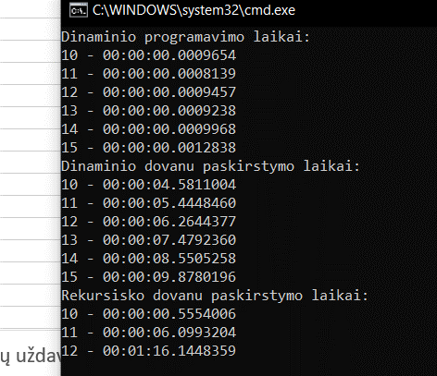
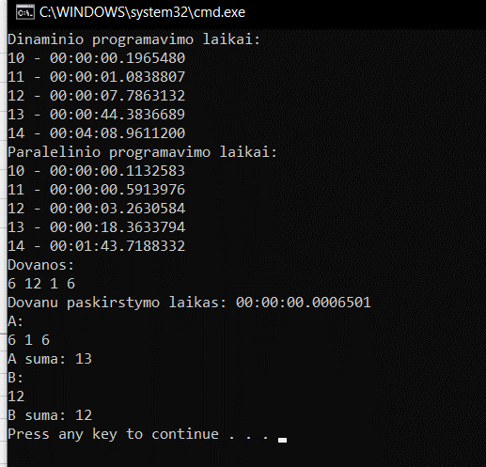
 | Rekursiška U1 | Lygiagretus U1 | Rekursiškai U2 | Dinaminis U1 | Dinaminis U2
10 | 0.196548 | 0.1132583 | 0.3787758
11 | 1.0838807 | 0.5913976 | 5.2683353
12 | 7.7863132 | 3.2630584 | 60.8947771
13 | 44.3836689 | 18.3633794 | 953.7996179
14 | 248.96112 | 103.7188332
Dinaminė Užduotis 1

 | Dinaminis U1
100000000 | 0.807
110000000 | 0.854
120000000 | 0.898
130000000 | 0.973
140000000 | 1.0628
150000000 | 1.13
160000000 | 1.202
170000000 | 1.279
180000000 | 1.353
190000000 | 1.424
200000000 | 1.567

Dovanų paskirstymo algoritmas

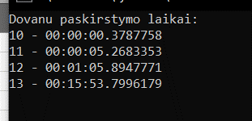

Dinaminis dovanų dalijimas
 | Dinaminis U2
20000 | 4.5811
22000 | 5.4448
24000 | 6.2644
26000 | 7.4792
28000 | 8.5505
30000 | 9.878
32000 | 10.521
34000 | 11.889
36000 | 13.271
38000 | 14.789
40000 | 16.386
80000 | 65.58
120000 | 148.143
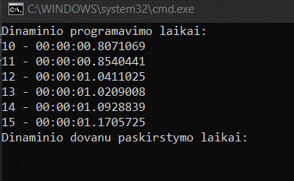
160000 | 263.355

Rekursinio ir lygiagretaus palyginimas

